Sheet1
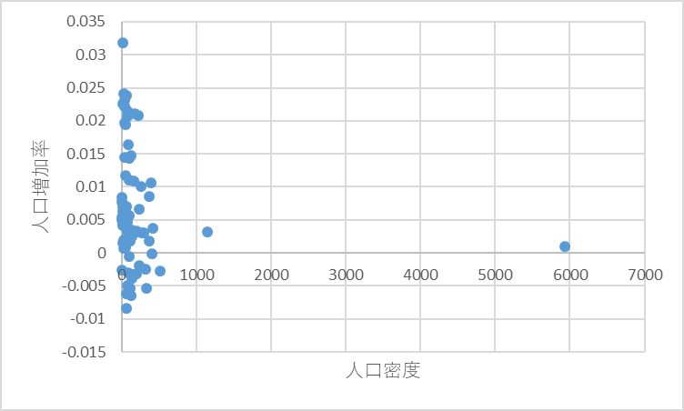
第4回

今日やること
1. 教科書の第4章
2. 報告

学生番号 | 1234567 | ←ここに学生番号を入力する．
氏名 |  | ←ここに氏名を入力する．

範囲指定の方法を動画で学んでください．→ |  |  | https://youtu.be/viDaBanOwcA
連続データの作り方を動画で学んでください．→ |  |  | https://youtu.be/CNTDKBujgKU

次の連続データを作ってください．もちろん，一つずつ手で入力してはいけません． |  |  |  |  |  |  |  | ↓ヒント：ファイル→オプション→詳細設定→ユーザー設定リストの編集
練習1（10まで入れる） |  | 練習2（偶数だけで20まで） |  | 練習3（日まで） |  | 練習4（亥まで） |  | 練習5（Excelに組み込まれている他の例）
1 |  | 2 |  | 月 |  | 子
2 |  | 4

ToDo:「フィル」を使う．

ちょっと基本の確認をしましょう．今，10万円借金をするとします．利子は年5%としましょう．
まったく返済しないとすると，借金は5年後にいくらになりますか？
10+10*1.05*5 | 12.5 | ではありません．
10*1.05^5 | 12.762815625 | です．こういう計算を「複利」といいます．
 |  | ←10年後にはいくらになりますか？

あとで使う二つの指標の計算方法を確認します．
 | 面積（1000平方キロ） | 2020年人口（1000人） | 2070年人口（1000人） | 人口密度 | 人口増加率
日本 | 378 | 126496 | 96369 |  |  | ←リボンの「数値」の「%」ボタンを1回，「←」を2回押してあります．
 |  |  |  | ↑ | ↑ | （小数点以下2桁まで，%付きで表示されているはずです．）
 |  |  |  | 数式を入れてください．
 | 人口密度は，人口/面積ですね． |  |  |  | -0.54%になるはずです．
 | 人口増加率をrとすると，1年で人口は(1+r)倍になります．
 | それが2070-2020=50年続くと，(1+r)^50倍です．
 | つまり，2070年人口=2020年人口*(1+r)^50です．
 | これをrについて解くと，r=(2070年人口/2020年人口)^(1/50)-1ですね．

ウィンドウ枠の固定方法を動画で学んでください．→ |  |  | https://youtu.be/MztOVbpYMCQ

教科書で使われているデータがここで公開されているので，ダウンロードしてください．→ |  |  |  | http://www.asakura.co.jp/G_27_2.php?id=429
このデータを，ウィンドウ下の「Sheet2」をクリックして，そのシートに貼り付けてください．
（この作業，矢吹がやっておいてあげてもいいんですが，それだと練習にならないので．）
説明のために，最初の5行だけここにも貼り付けます．
 |  |  |  |  |  |  | 「Sheet2」で計算してください．ここには結果だけ載せます．
 |  |  |  |  |  |  | 数式を入力するのは黄色のセルだけで，あとはコピペです．
 |  |  |  |  |  |  | ↓ | ↓
番号 | 国名 | 地域 | 一人当GDP | 面積 | 2020年人口 | 2070年人口 | 人口密度 | 人口増加率
1 | アルジェリア | アフリカ | 4,055 | 2,382 | 43,333 | 61,690 | 18.191855584 | 0.71%
2 | アルゼンチン | ラ米 | 14,398 | 2,796 | 45,510 | 58,221 | 16.276824034 | 0.49%
3 | オーストラリア | オセアニア | 53,794 | 7,692 | 25,398 | 37,357 | 3.3018720749 | 0.77%
4 | オーストリア | ヨーロッパ | 47,381 | 84 | 8,782 | 8,536 | 104.54761905 | -0.06%
5 | バングラデシュ | アジア | 1,517 | 148 | 169,775 | 199,365 | 1147.1283784 | 0.32%

 | ←人口密度が最も高い国は？
 | ←人口増加率が最も小さい（人口が最も早く減る）国は？
 | ↓人口密度と人口増加率の関係を図示してください．（画像を貼り付けておくので，同じになるようにしてください．ラベルなどを編集可能な状態でなければなりません．）

